Hoja1
2023-10-17 12:55:52

LA PAZ 28 - HAEDO 4460-2005
BUENOS AIRES luquearti@gmail.com
____________________________________________________________________________________
" Pasador Cerrojo ”
“ Tirador Traba Resorte”
“ Super Referzado ”
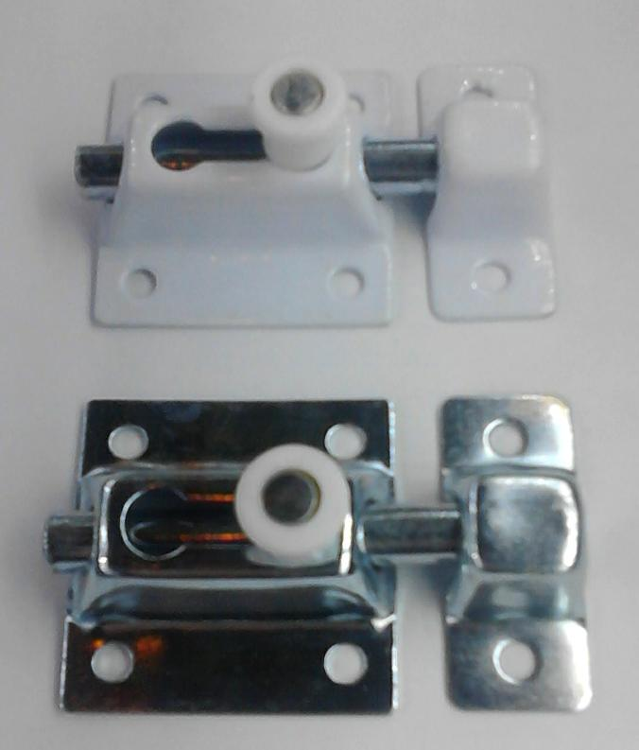

COD. | DESCRIPCION | PRECIO
PBOL-35 | Pasador Traba Resrte 35mm. ZINC. | 646.84
PBOL-36 | Pasador Traba Resrte 35mm. BLANCO | 668.98
PBOL-45 | Pasador Traba Resrte 45mm. ZINC. | 680.88
PBOL-46 | Pasador Traba Resrte 45mm. BLANCO | 701.31
PBOL-61 | Pasador Traba Resrte 60mm. BLANCO | 1004.31
PBOL-65 | Pasador Traba Resrte 60mm. ZINC. | 968.53
PBOL-80 | Pasador Traba Resrte 80mm. ZINC. | 1353.26
PBOL-85 | Pasador Traba Resrte 80mm. BLANCO | 1389.00

Envase: x 12 unidades

N

